Correlation-Termes
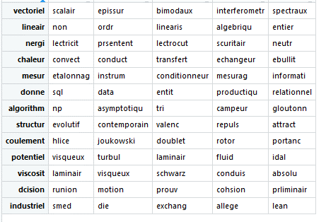
Avant LSA (termes.termes)
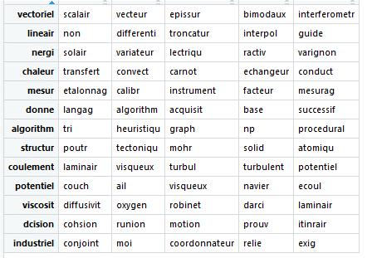

Après LSA (sur X.LSA)

